SL_350
 |  |  |  |  |  |  |  |  |  |  |  |  |  |  |  |  |  | STANDARDNÍ VEDENÍ (SL) 350
Zvol jazyk: |  |  |  |  |  | Šířka otvoru |  |  | mm |  |  |  |  |  |  |  |  | W max 7000 mm; H max 3600 mm
Select a language:
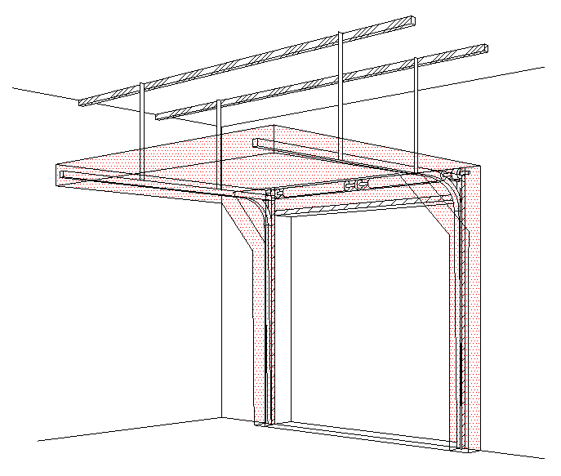
B
Wählen Sie eine Sprache: |  |  | CZ |  |  | Výška otvoru |  |  | mm |  | Prosím, vyplňte pole, která jsou označena barevně!
Wybierz język:
Sélectionner une langue: |  |  |  |  |  | Ovládání
Valige keel
Valitse kieli: |  |  |  |  |  | Typ panelu |  |  |  |  |  |  | ŘEZ A-A
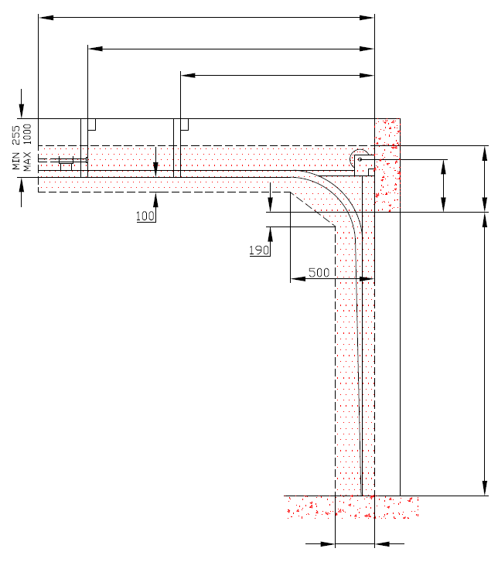
D=
Выберите язык: |  |  |  |  |  |  |  |  |  |  |  | 0
X=
 |  |  |  |  |  | Typ vedení
 |  | POHLED ZEVNITŘ |  |  |  |  |  |  |  |  |  |  | 0
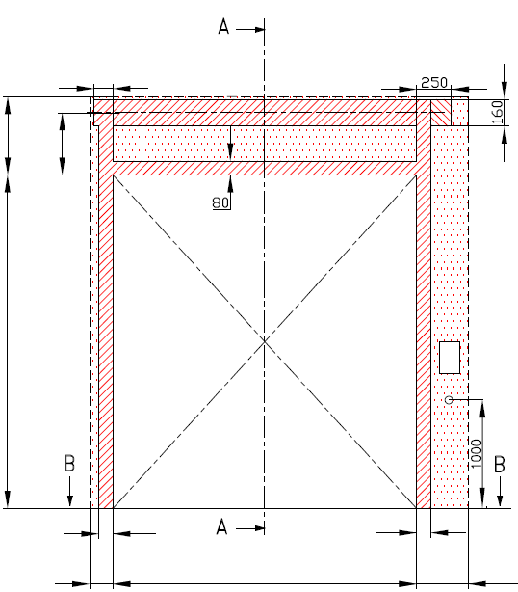
Y=
 |  |  |  |  |  |  |  |  |  |  |  |  |  | 0

 |  | 120


F= 390 | 255 |  |  |  |  |  |  |  |  |  |  |  |  |  | A= 255 | F= 390
 | A=
 |  |  |  |  |  |  | MONTÁŽNÍ PLOCHA PRO MOTOR ( L nebo R )
 |  |  |  |  |  |  | nezbytný boční prostor pro motor nebo řetězový pohon ( L nebo R ) |  |  |  |  |  |  |  |  | 0 |  |  | Montáž na cihlové zdivo

H= |  |  |  |  |  |  | NEZBYTNÝ VOLNÝ PROSTOR
 |  |  |  |  |  |  |  |  |  |  |  |  |  |  |  | H=

 |  |  |  |  |  |  | montážní plocha pro řídící jednotku motoru, rozměr 250 x 400 mm |  |  |  |  |  |  |  |  |  |  |  | Montáž na porobeton
 |  |  |  |  |  |  | osa cca 1.400 až 1.500 mm od podlahy

 |  |  |  |  |  |  | zásuvka CEE 16 A, 5P, 400 V, jištěno 6 A (10 A) jističem, proudový chránič I=30 mA

 |  |  |  |  |  |  |  |  |  |  |  |  |  |  |  |  |  |  | Montáž na opláštění
 | 125 |  |  |  |  |  | 375

L=
R=
 |  | 100 |  |  | 100
 |  |  |  |  |  |  |  |  |  |  |  |  |  | 250
 | 125 |  | W= | 0 |  |  | 125
 |  |  |  |  |  |  |  |  | sklon podlahy
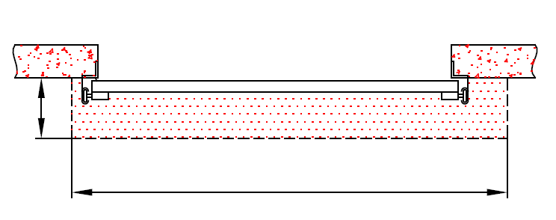


B
 |  |  | ŘEZ B-B

 | 250

 |  |  | L+W+R= | 0 |  |  |  |  |  |  |  |  |  | NEZBYTNÁ MONTÁŽNÍ PLOCHA |  |  |  | NEZBYTNÝ VOLNÝ PROSTOR

 |  |  |  |  |  |  |  |  |  |  |  |  |  | MONTÁŽNÍ PLOCHA PRO MOTOR ( L nebo R )

POZNÁMKA:

Plocha, která se montuje, musí být rovná a pevná a všechny montážní plochy musí být v jedné rovině. |  |  |  |  |  |  |  |  |  |  |  |  |  | PRÁCE, KTERÉ MUSÍ BÝT PROVEDENY ZÁKAZNÍKEM PŘED MONTÁŽÍ, POKUD NEBYLO DOHODNUTO JINAK
Otvor musí být svislý a obdélníkový.
Podlaha musí být rovná a vodorovná. |  |  |  |  |  |  |  |  |  |  |  |  |  | Konstrukční:
 |  |  |  |  |  |  |  |  |  |  |  |  |  | Příprava montážních ploch pro vedení vrat a pro pružiny.
Rozměry jsou v mm |  |  |  |  | Ruční ovládání |  |  |  |  | Volný prostor nad překladem
W = | Šířka otvoru |  |  |  | L/R | Obě strany |  |  | min. 125 | F |  | 390
H = | Výška otvoru |  |  |  |  |  |  |  |  |  |  |  |  | Nezbytné montážní plochy a volný prostor dle nákresu.
F = | Volný prostor nad překladem |  |  |  | Ovládání elektricky nebo řetězovým převodem |  |  |  |  | Osa hřídele nad překladem |  |  |  | Elekrická příprava (pro elektricky ovládaná sekční vrata):
A = | Osa hřídele nad překladem |  |  |  | L/R | Motor nebo řetěz. př. |  |  | min. 375 | A |  | 255 |  | Zásuvka CEE 16 A, 5P, 400 V = zásuvka s nulovým a zemnícím vodičem
L = | Volný prostor vlevo
R = | Volný prostor vravo |  |  |  | Kotvící bod, když je |  | D<3000 |  |  | Hloubka vedení |  |  |  | Sestavil: | Upravil: |  | Schváleno - datum: | Název souboru: |  | Datum: | Měřítko | Formát:
D = | Hloubka vedení |  |  |  | X | Kotvící bod |  | H |  | D | H+850 | 850 |  | K. Luňák | R. Kříž |  | 2019-09-24 | STP |  | 2019-09-24 | - | A3
X = | Kotvící bod č. 1 |  |  |  |  |  |  |  |  |  |  |  |  | http://door-documents.com/en/indy-installation-drawing-sl |  |  | STAVEBNÍ PŘIPRAVENOST
Y = | Kotvící bod č. 2
Z = | Kotvící bod č. 3 |  |  |  | Y |  |  |  |  |  |  |  |  |  |  |  | STANDARDNÍ VEDENÍ (SL) 350

 |  |  |  |  |  |  |  |  |  |  |  |  |  |  |  |  | STANDARDNÍ VEDENÍ (SL) 350 |  |  | Kód: | Verze:
 |  |  |  |  |  |  |  |  |  |  |  |  |  |  |  |  |  |  |  | 010-1 | 1939

SL_350_SW-R
A=
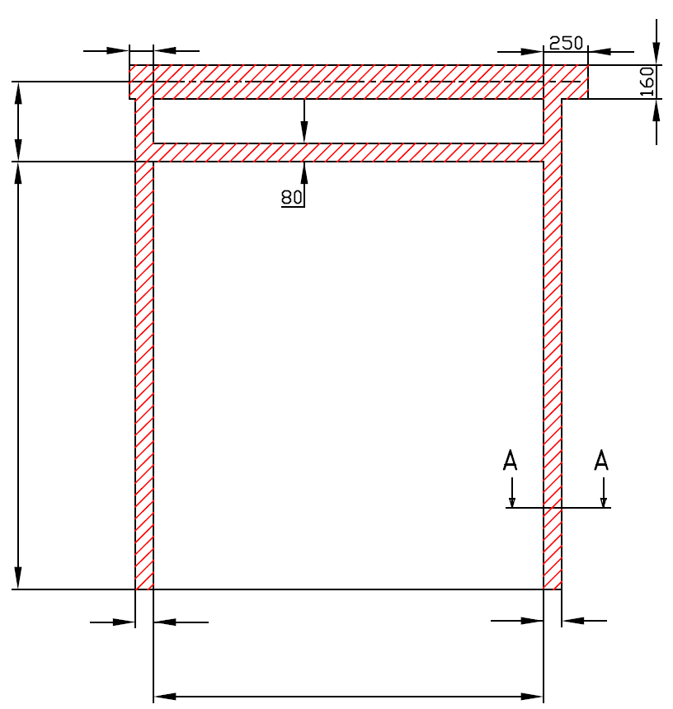
 |  | 120
255

H=

 |  | 100 |  |  | 100

W=
 |  |  |  | 0



 | STANDARDNÍ VEDENÍ (SL) 350

 | Umístění motoru |  | Na pravé straně

 | Sestavil:

 | Upravil:

 | Datum:

SL_350_SW-L
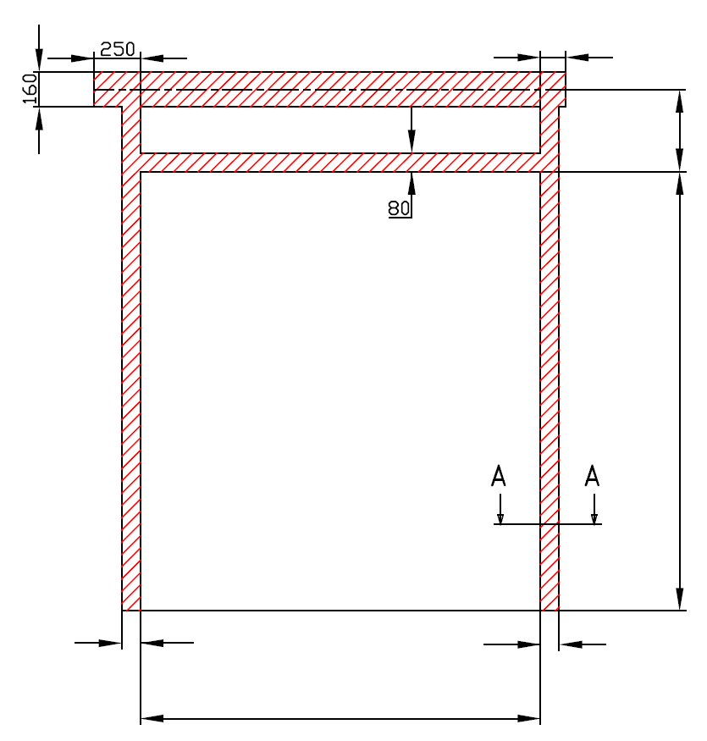
A=
 |  | 120
 |  |  | 255

 |  |  | H=

100 |  | 100

W=
 | 0

STANDARDNÍ VEDENÍ (SL) 350

Umístění motoru | Na levé straně

Sestavil:

Upravil:

Datum:

